+V гексы
как посчитать объем искаженной гегсы, которая имеет координаты
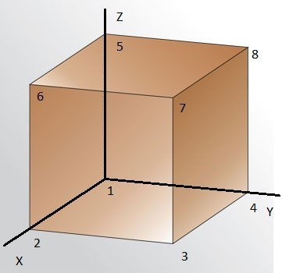
точки | X | Y | Z
1 | 0 | 0 | 0
2 | 12 | 0 | 0
3 | 10 | 10 | 0
4 | 0 | 10 | 0
5 | 0 | 0 | 12
6 | 10 | 0 | 10
7 | 10 | 10 | 7
8 | 0 | 10 | 10

разбиение на тэтрадры

2 способа

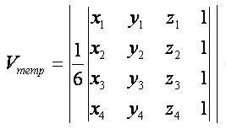

 | стр 107

6 тэтраэдров |  |  |  |  |  |  |  | 5 тэтраэдров
точки, образующие тэтраэдр |  |  |  |  |  | V тэтр
5 | 0 | 0 | 12 | 1 | -960 | 160 |  | 5 | 0 | 0 | 12 | 1 | 960 | 160
7 | 10 | 10 | 7 | 1 |  |  |  | 6 | 10 | 0 | 10 | 1
6 | 10 | 0 | 10 | 1 |  |  |  | 7 | 10 | 10 | 7 | 1
2 | 12 | 0 | 0 | 1 |  |  |  | 2 | 12 | 0 | 0 | 1

5 | 0 | 0 | 12 | 1 | 1440 | 240 |  | 5 | 0 | 0 | 12 | 1 | 1440 | 240
2 | 12 | 0 | 0 | 1 |  |  |  | 2 | 12 | 0 | 0 | 1
3 | 10 | 10 | 0 | 1 |  |  |  | 4 | 0 | 10 | 0 | 1
1 | 0 | 0 | 0 | 1 |  |  |  | 1 | 0 | 0 | 0 | 1

7 | 10 | 10 | 7 | 1 | 840 | 140 |  | 7 | 10 | 10 | 7 | 1 | 700 | 116.66666667
2 | 12 | 0 | 0 | 1 |  |  |  | 2 | 12 | 0 | 0 | 1
3 | 10 | 10 | 0 | 1 |  |  |  | 3 | 10 | 10 | 0 | 1
5 | 0 | 0 | 12 | 1 |  |  |  | 4 | 0 | 10 | 0 | 1

5 | 0 | 0 | 12 | 1 | 1000 | 166.66666667 |  | 5 | 0 | 0 | 12 | 1 | -1000 | 166.66666667
7 | 10 | 10 | 7 | 1 |  |  |  | 8 | 0 | 10 | 10 | 1
8 | 0 | 10 | 10 | 1 |  |  |  | 7 | 10 | 10 | 7 | 1
4 | 0 | 10 | 0 | 1 |  |  |  | 4 | 0 | 10 | 0 | 1

5 | 0 | 0 | 12 | 1 | 1200 | 200 |  | 5 | 0 | 0 | 12 | 1 | 2040 | 340
3 | 10 | 10 | 0 | 1 |  |  |  | 7 | 10 | 10 | 7 | 1
4 | 0 | 10 | 0 | 1 |  |  |  | 4 | 0 | 10 | 0 | 1
1 | 0 | 0 | 0 | 1 |  |  |  | 2 | 12 | 0 | 0 | 1

 |  |  |  |  |  |  |  |  |  |  |  |  | V | 1023.3333333
7 | 10 | 10 | 7 | 1 | 700 | 116.66666667
3 | 10 | 10 | 0 | 1
4 | 0 | 10 | 0 | 1
5 | 0 | 0 | 12 | 1

 |  |  |  |  | V | 1023.3333333

 |  |  |  |  | δ | 0.0000 | %

+V тэтраэдра, NTNdetJ
 | тэтраэдр

 | что делали: рассмотрели производные функци форм черех L-координаты для 3-мерного случая.
 | стр 276-280

 | или через ф.формы у Киселева

 | раскрыть скобки, привести подобные при Х

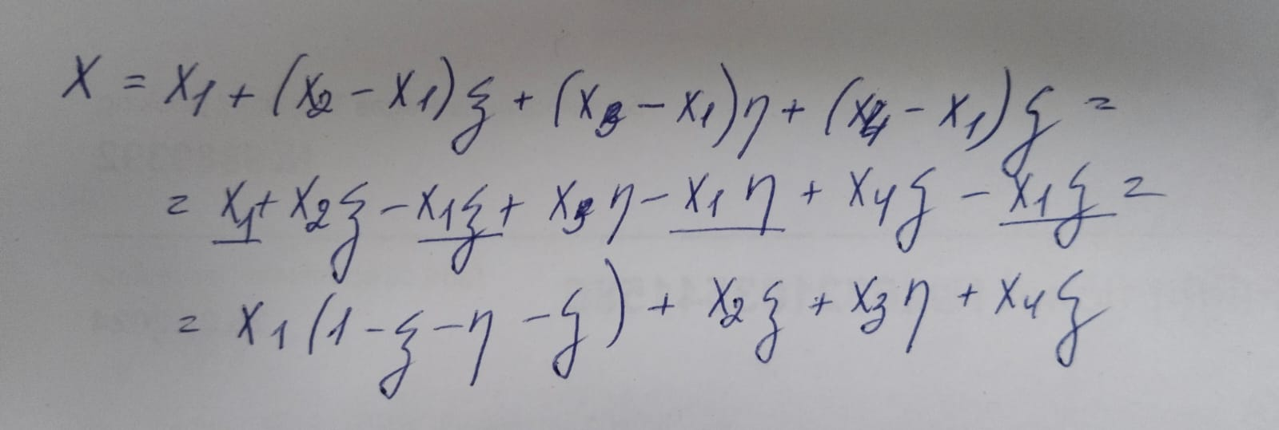
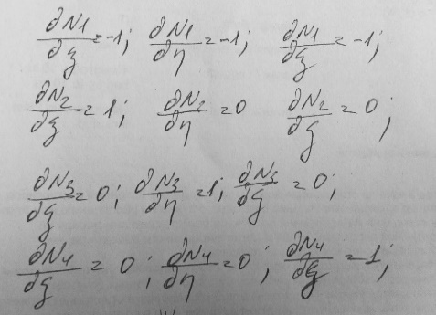

 | функции формы для тэтраэдра
 |  |  |  |  |  |  | производные функции формы для тэтраэдра
 |  |  |  |  |  |  |  |  |  | раскрыть скобки, привести подобные при Х

 |  | X | Y | Z |  |  | опред | V |  |  |  |  |  |  |  |  |  |  | Киселев
 | 5 | 0 | 0 | 10 | 1 |  | 1000 | 166.66666667
 | 6 | 10 | 0 | 10 | 1
 | 7 | 10 | 10 | 10 | 1
 | 3 | 10 | 10 | 0 | 1
 |  |  |  |  |  |  |  |  |  |  |  |  |  | про точки интегрирования и весовую функцию
одна точка интегрирования |  |  |  |  |  |  |  |  |  |  |  |  |  | https://ru.wikipedia.org/wiki/%D0%A1%D0%BF%D0%B8%D1%81%D0%BE%D0%BA_%D0%BA%D0%B2%D0%B0%D0%B4%D1%80%D0%B0%D1%82%D1%83%D1%80%D0%BD%D1%8B%D1%85_%D1%84%D0%BE%D1%80%D0%BC%D1%83%D0%BB#%D0%A2%D0%B5%D1%82%D1%80%D0%B0%D1%8D%D0%B4%D1%80%D0%B0%D0%BB%D1%8C%D0%BD%D1%8B%D0%B9_%D0%BC%D0%B0%D1%81%D1%82%D0%B5%D1%80-%D1%8D%D0%BB%D0%B5%D0%BC%D0%B5%D0%BD%D1%82

ось | координата т. интегр. |  | производные функции формы |  |  |  |  | матрица Якоби [J] |  |  |  | detJ |  | detJ* коэф
ξ | 0.2500 |  | -1 | 1 | 0 | 0 |  | 10 | 0 | 0 |  | -1000 |  | 166.66666667
η | 0.2500 |  | -1 | 0 | 1 | 0 |  | 10 | 10 | 0
ζ | 0.2500 |  | -1 | 0 | 0 | 1 |  | 10 | 10 | -10

 |  |  | N1 | N2 | N3 | N4 |  | NT |  | NT*N |  |  |  |  | NT*N*detJ*коэф
 |  |  | 0.2500 | 0.2500 | 0.2500 | 0.2500 |  | 0.25 |  | 0.0625 | 0.0625 | 0.0625 | 0.0625 | 41.666666667 | 10.416666667 | 10.416666667 | 10.416666667 | 10.416666667
 |  |  |  |  |  |  |  | 0.25 |  | 0.0625 | 0.0625 | 0.0625 | 0.0625 |  | 10.416666667 | 10.416666667 | 10.416666667 | 10.416666667
 |  |  | 1.0000 |  |  |  |  | 0.25 |  | 0.0625 | 0.0625 | 0.0625 | 0.0625 |  | 10.416666667 | 10.416666667 | 10.416666667 | 10.416666667
 |  |  |  |  |  |  |  | 0.25 |  | 0.0625 | 0.0625 | 0.0625 | 0.0625 |  | 10.416666667 | 10.416666667 | 10.416666667 | 10.416666667

 |  |  |  |  |  |  |  |  |  |  |  |  |  |  | 41.666666667

четыре точки интегрирвания
1
ось | координата т. интегр. |  | производные функции формы |  |  |  |  | матрица Якоби [J] |  |  |  | detJ |  | detJ* коэф
ξ | 0.5854 |  | -1 | 1 | 0 | 0 |  | 10 | 0 | 0 |  | -1000 |  | 41.666666667
η | 0.1382 |  | -1 | 0 | 1 | 0 |  | 10 | 10 | 0
ζ | 0.1382 |  | -1 | 0 | 0 | 1 |  | 10 | 10 | -10

 |  |  | N1 | N2 | N3 | N4 |  | NT |  | NT*N |  |  |  |  | NT*N*detJ*коэф
 |  |  | 0.1382 | 0.5854 | 0.1382 | 0.1382 |  | 0.13819660113 |  | 0.019098300563 | 0.080901699437 | 0.019098300563 | 0.019098300563 |  | 0.79576252344 | 3.3709041432 | 0.79576252344 | 0.79576252344
 |  |  |  |  |  |  |  | 0.58541019662 |  | 0.080901699437 | 0.34270509831 | 0.080901699437 | 0.080901699437 |  | 3.3709041432 | 14.279379096 | 3.3709041432 | 3.3709041432
 |  |  |  |  |  |  |  | 0.13819660113 |  | 0.019098300563 | 0.080901699437 | 0.019098300563 | 0.019098300563 |  | 0.79576252344 | 3.3709041432 | 0.79576252344 | 0.79576252344
 |  |  |  |  |  |  |  | 0.13819660113 |  | 0.019098300563 | 0.080901699437 | 0.019098300563 | 0.019098300563 |  | 0.79576252344 | 3.3709041432 | 0.79576252344 | 0.79576252344
2
ось | координата т. интегр. |  | производные функции формы |  |  |  |  | матрица Якоби [J] |  |  |  | detJ |  | detJ* коэф
ξ | 0.1382 |  | -1 | 1 | 0 | 0 |  | 10 | 0 | 0 |  | -1000 |  | 41.666666667
η | 0.5854 |  | -1 | 0 | 1 | 0 |  | 10 | 10 | 0
ζ | 0.1382 |  | -1 | 0 | 0 | 1 |  | 10 | 10 | -10

 |  |  | N1 | N2 | N3 | N4 |  | NT |  | NT*N |  |  |  |  | NT*N*detJ*коэф
 |  |  | 0.1382 | 0.1382 | 0.5854 | 0.1382 |  | 0.13819660113 |  | 0.019098300563 | 0.019098300563 | 0.080901699437 | 0.019098300563 |  | 0.79576252344 | 0.79576252344 | 3.3709041432 | 0.79576252344
 |  |  |  |  |  |  |  | 0.13819660113 |  | 0.019098300563 | 0.019098300563 | 0.080901699437 | 0.019098300563 |  | 0.79576252344 | 0.79576252344 | 3.3709041432 | 0.79576252344
 |  |  |  |  |  |  |  | 0.58541019662 |  | 0.080901699437 | 0.080901699437 | 0.34270509831 | 0.080901699437 |  | 3.3709041432 | 3.3709041432 | 14.279379096 | 3.3709041432
 |  |  |  |  |  |  |  | 0.13819660113 |  | 0.019098300563 | 0.019098300563 | 0.080901699437 | 0.019098300563 |  | 0.79576252344 | 0.79576252344 | 3.3709041432 | 0.79576252344
3
ось | координата т. интегр. |  | производные функции формы |  |  |  |  | матрица Якоби [J] |  |  |  | detJ |  | detJ* коэф
ξ | 0.1382 |  | -1 | 1 | 0 | 0 |  | 10 | 0 | 0 |  | -1000 |  | 41.666666667
η | 0.1382 |  | -1 | 0 | 1 | 0 |  | 10 | 10 | 0
ζ | 0.5854 |  | -1 | 0 | 0 | 1 |  | 10 | 10 | -10

 |  |  | N1 | N2 | N3 | N4 |  | NT |  | NT*N |  |  |  |  | NT*N*detJ*коэф
 |  |  | 0.1382 | 0.1382 | 0.1382 | 0.5854 |  | 0.13819660113 |  | 0.019098300563 | 0.019098300563 | 0.019098300563 | 0.080901699437 |  | 0.79576252344 | 0.79576252344 | 0.79576252344 | 3.3709041432
 |  |  |  |  |  |  |  | 0.13819660113 |  | 0.019098300563 | 0.019098300563 | 0.019098300563 | 0.080901699437 |  | 0.79576252344 | 0.79576252344 | 0.79576252344 | 3.3709041432
 |  |  |  |  |  |  |  | 0.13819660113 |  | 0.019098300563 | 0.019098300563 | 0.019098300563 | 0.080901699437 |  | 0.79576252344 | 0.79576252344 | 0.79576252344 | 3.3709041432
 |  |  |  |  |  |  |  | 0.58541019662 |  | 0.080901699437 | 0.080901699437 | 0.080901699437 | 0.34270509831 |  | 3.3709041432 | 3.3709041432 | 3.3709041432 | 14.279379096
4
ось | координата т. интегр. |  | производные функции формы |  |  |  |  | матрица Якоби [J] |  |  |  | detJ |  | detJ* коэф
ξ | 0.1382 |  | -1 | 1 | 0 | 0 |  | 10 | 0 | 0 |  | -1000 |  | 41.666666667
η | 0.1382 |  | -1 | 0 | 1 | 0 |  | 10 | 10 | 0
ζ | 0.1382 |  | -1 | 0 | 0 | 1 |  | 10 | 10 | -10

 |  |  | N1 | N2 | N3 | N4 |  | NT |  | NT*N |  |  |  |  | NT*N*detJ*коэф
 |  |  | 0.5854 | 0.1382 | 0.1382 | 0.1382 |  | 0.58541019662 |  | 0.34270509831 | 0.080901699437 | 0.080901699437 | 0.080901699437 |  | 14.279379096 | 3.3709041432 | 3.3709041432 | 3.3709041432
 |  |  |  |  |  |  |  | 0.13819660113 |  | 0.080901699437 | 0.019098300563 | 0.019098300563 | 0.019098300563 |  | 3.3709041432 | 0.79576252344 | 0.79576252344 | 0.79576252344
 |  |  | 1.0000 |  |  |  |  | 0.13819660113 |  | 0.080901699437 | 0.019098300563 | 0.019098300563 | 0.019098300563 |  | 3.3709041432 | 0.79576252344 | 0.79576252344 | 0.79576252344
 |  |  |  |  |  |  |  | 0.13819660113 |  | 0.080901699437 | 0.019098300563 | 0.019098300563 | 0.019098300563 |  | 3.3709041432 | 0.79576252344 | 0.79576252344 | 0.79576252344

 |  |  |  |  |  |  |  |  |  |  |  |  |  | сумма | 16.666666667 | 8.3333333333 | 8.3333333333 | 8.3333333333
 |  |  |  |  |  |  |  |  |  |  |  |  |  |  | 8.3333333333 | 16.666666667 | 8.3333333333 | 8.3333333333
 |  |  |  |  |  |  |  |  |  |  |  |  |  |  | 8.3333333333 | 8.3333333333 | 16.666666667 | 8.3333333333
 |  |  |  |  |  |  |  |  |  |  |  |  |  |  | 8.3333333333 | 8.3333333333 | 8.3333333333 | 16.666666667

 |  |  |  |  |  |  |  |  |  |  |  |  |  |  | 41.666666667

 |  |  |  |  |  |  |  |  |  |  |  |  |  |  | 2

